Sayfa1
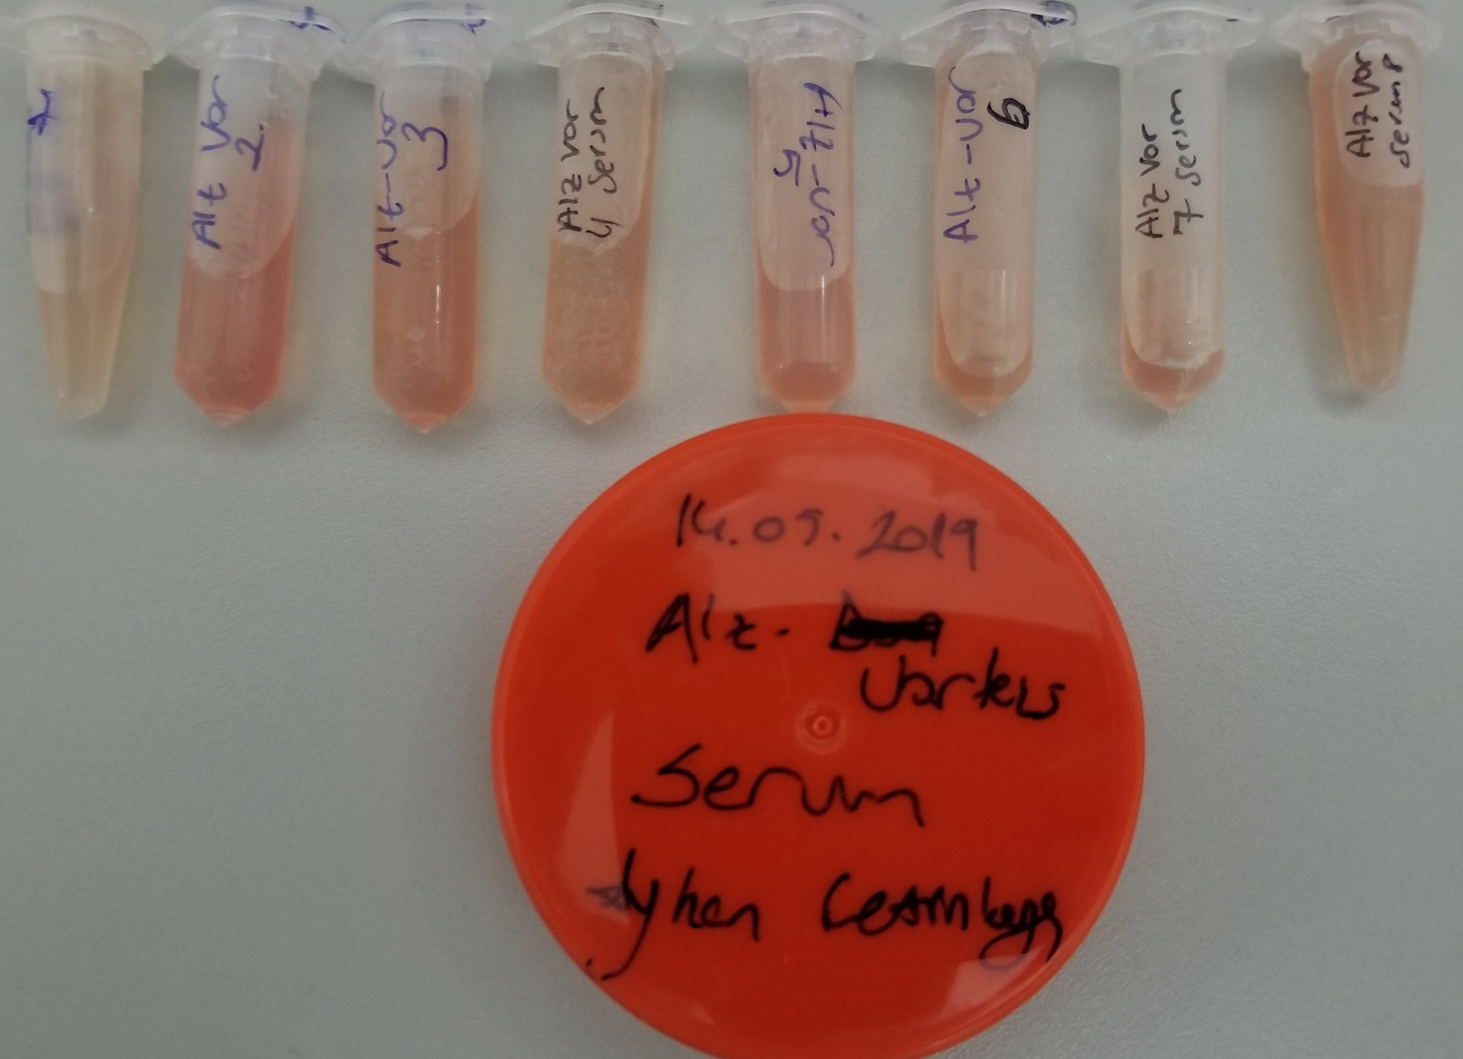
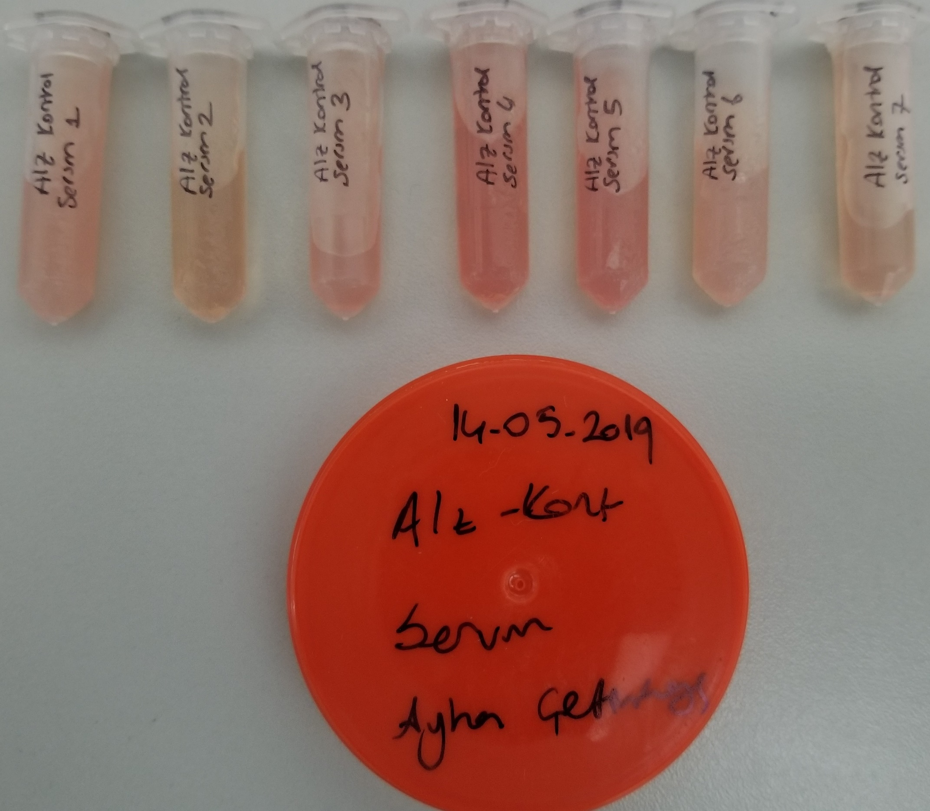
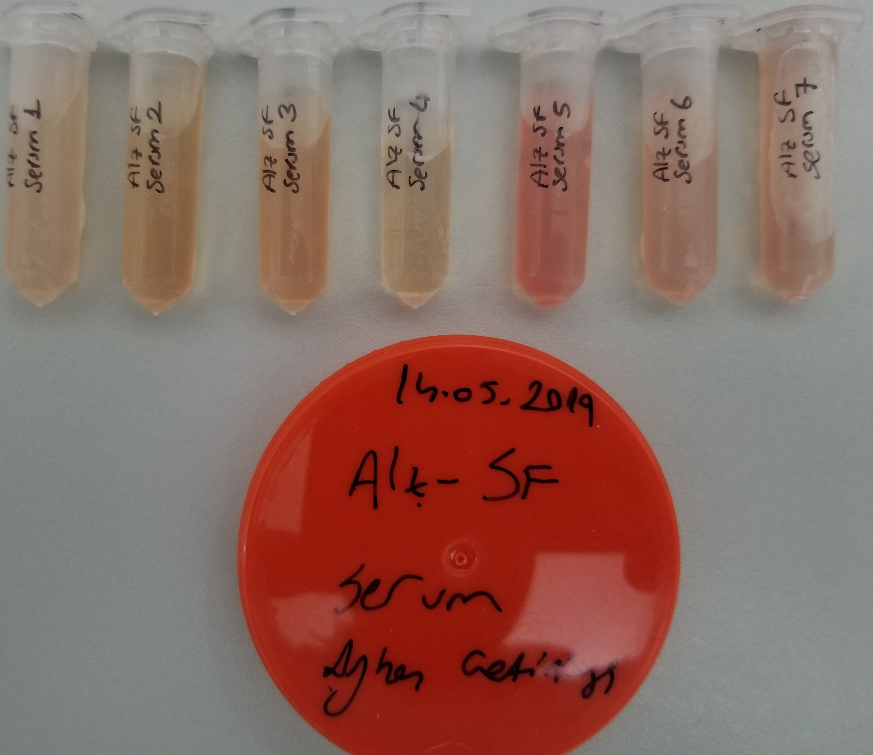
Numune Adı | TTL(µmol/L) | NTL(µmol/L) | Disülfit
Numune-1 | 749 | 180 | 284.5
Numune-2 | 276 | 29 | 123.5
Numune-3 | 448 | 78 | 185
Numune-4 | 359 | 150 | 104.5
Numune-5 | 206 | 90 | 58
Numune-6 | 259 | 55 | 102
Numune-7 | 434 | 233 | 100.5
Numune-8 | 288 | 83 | 102.5 | Bu çalışmada "Relassay" marka kitler kullanılmıştır.
Numune-9 | 298 | 5 | 146.5 | Kullanılan cihaz: Mindray marka BS300 model tam otomatik biyokimya cihazı
Numune-10 | 275 | 94 | 90.5
Numune-11 | 373 | 55 | 159
Numune-12 | 361 | 62 | 149.5
Numune-13 | 338 | 76 | 131
Numune-14 | 329 | 65 | 132
Numune-15 | 317 | 43 | 137
Numune-16 | 353 | 100 | 126.5
Numune-17 | 113 | 38 | 37.5
Numune-18 | 219 | 23 | 98
Numune-19 | 353 | 85 | 134
Numune-20 | 221 | 27 | 97
Numune-21 | 370 | 51 | 159.5
Numune-22 | 412 | 45 | 183.5
Numune-23 | 155 | 45 | 55
Numune-24 | 262 | 22 | 120

Numaralandırma numune sırasına göre yapılmıştır. Numune-1 2-K1 ile başlamaktadır. (elyazısından dolayı tüm numuneler okunanamıştır.)

